Planilha1
VISÃO GERAL DO SISTEMA:
Deseja-se fazer um sistema para registrar os funcionários de uma
empresa, bem como as empreitadas às quais eles são atribuídos ao longo do tempo. Cada funcionário
possui nome e email, e pode pertencer a um ou mais departamentos. Cada empreitada possui uma data
de início e de fim, e pode ter vários funcionários atribuídos a ela, sendo que cada atribuição de um
funcionário em uma empreitada deve armazenar a quantidade de horas que o funcionário vai trabalhar
na empreitada, bem como o valor por hora que o funcionário vai ganhar. Cada empreitada é contratada
por uma empresa contratante, que possui nome e telefone.
 |  | tb_funcionario
Tb_funcionario |  | id | nome | email
(id, nome, email) |  | 1 | Maria | maria@gmail
 |  | 2 | Joao | joao@gmail
tb_empreitada |  | 3 | Ana | ana@gmail
(id, data_inicio, data_fim contratante_id)
contratante_id referencia: tb_contratante |  | tb_empreitada
 |  | id | data_incio | data_fim | contratante_id
tb_atribuição |  | 1 | 2022-03-20 | 2022-04-17 | 1
( valor_por_hora, horas, empreitada_id, funcionario_id) |  | 2 | 2022-04-28 | 2022-05-15 | 1
funcionario_id referencia: tb_funcionario
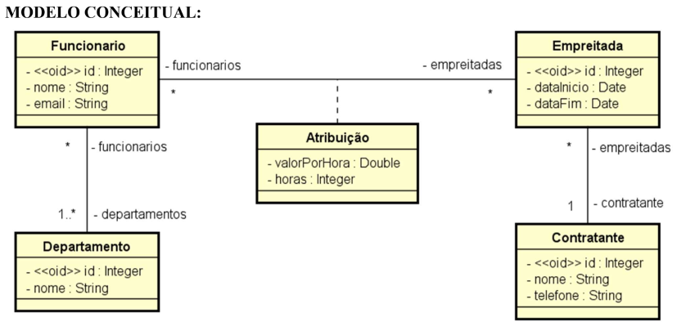
contratante_id referencia: tb_contratante
 |  | tb_atribuição
 |  | valor_hora | horas | empreitada_id | funcionario_id
tb_Contratante | . | R$ 60.00 | 10 | 1 | 1
(id, nome, telefone) |  | R$ 50.00 | 20 | 1 | 2
 |  | R$ 60.00 | 15 | 2 | 1
tb_departamento |  | R$ 70.00 | 20 | 2 | 3
(id, nome)
 |  | tb_contratante
tb_departamento_funcionario |  | id | nome | telefone
(funcionario_id, departamento_id) |  | 1 | Microsoft | 222333444
departamento_id referencia: tb_departamento
funcionario_id referencia: tb_funcionario |  | tb_departamento
 |  | id | nome
 |  | 1 | Programacao
 |  | 2 | Infraestrutura

 |  | tb_departamento_funcionario
 |  | funcionario_id | departamento_id
 |  | 1 | 1
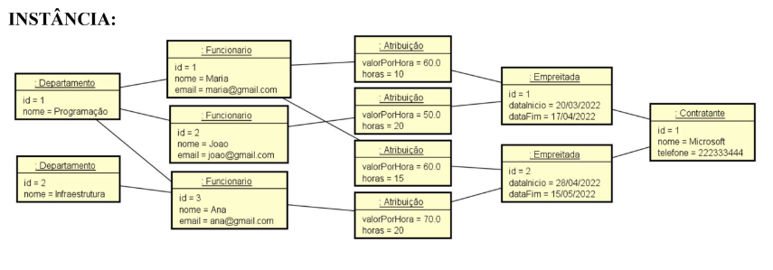
 |  | 2 | 1
 |  | 3 | 1
 |  | 3 | 2

